店舗
操作説明書
システム名 | 飲食店オーダー登録APIシステム | 作成日 | 2020.10.28
操作説明書名 | 店舗情報の取得、登録、編集、削除 | 作成者 | 株式会社セラク Bチーム
概要 | PostmanからAPIサーバに対してHTTPメソッドを送る際の操作説明書 ・メソッドの選択、key、value値の設定説明

取得

①
②
④
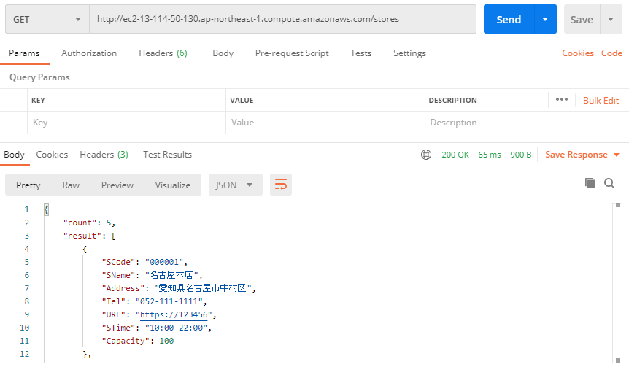
③
 |  | ・全店舗情報の取得
 |  | ①メソッドを「GET」に設定
 |  | ②「URL/stores」を入力する
 |  | ※URLはAWSにてサーバ起動時に確認すること
 |  | ③設定不要
 |  | ④Sendをクリック
 |  | ⑤全店舗の情報が表示される

⑤
 |  | ・店舗別情報の取得
 |  | ①メソッドを「GET」に設定
 |  | ②「URL/store/店舗コード(16進数6桁)」を入力する
 |  | ③設定不要
 |  | ④Sendをクリック
 |  | ⑤指定した店舗の情報が表示される

登録

①
②
⑥
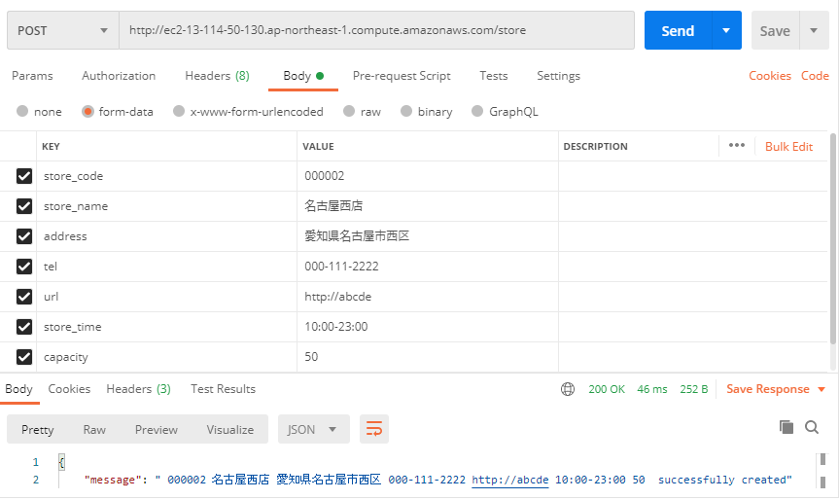
③
 |  | ・店舗情報の登録
 |  | ①メソッドを「POST」に設定
 |  | ②「URL/store」を入力する
④
⑤
 |  | ③Bodyを選択
 |  | ④KEYに下記の項目を入力
 |  | 「store_code」…店舗コード
 |  | 「store_mane」…店舗名
 |  | 「address」…住所
 |  | 「tel」…電話番号
 |  | 「url」…店舗ページ(URL)
 |  | 「store_time」…開店時間
 |  | 「capacity」…キャパシティ
 |  | ⑤VALUEに情報を入力
 |  | ⑥Sendをクリック
⑦
 |  | ⑦メッセージが表示されたら完了

変更

①
②
⑨

③
④
⑤
 |  | ・店舗情報の変更
 |  | ①メソッドを「PUT」設定
 |  | ②「URL/store」を入力する
 |  | ③Paramsを選択
 |  | ④KEYに「store_code」を入力
 |  | ⑤VALUEに変更する店舗のコード(16進数6桁)を入力
 |  | ⑥Bodyを選択
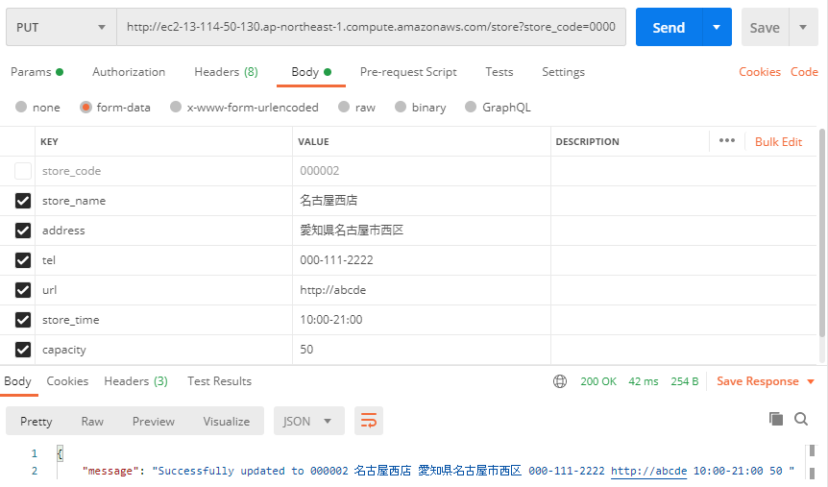
 |  | ⑦KEYに「store_code」以外の項目を入力
 |  | ⑧VALUEに情報を入力
⑥
 |  | ⑨Sendをクリック
⑦
⑧
 |  | ⑩メッセージが表示されたら完了

⑩

削除

①
②
⑥
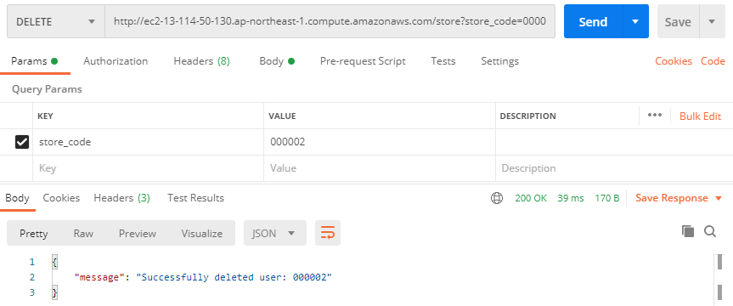
③
④
⑤
 |  | ・店舗情報の削除
 |  | ①メソッドを「DELETE」に設定
 |  | ②「URL/store」を入力する
 |  | ③Paramsを選択
 |  | ④KEYに「store_code」を入力
 |  | ⑤VALUEに削除する店舗のコード(16進数6桁)を入力
 |  | ⑥Sendをクリック
 |  | ⑦メッセージが表示されたら完了
⑦

メニュー
操作説明書
システム名 | 飲食店オーダー登録APIシステム | 作成日 | 2020.10.28
操作説明書名 | メニュー情報の取得、登録、編集、削除 | 作成者 | 株式会社セラク Bチーム
概要 | PostmanからAPIサーバに対してHTTPメソッドを送る際の操作説明書 ・メソッドの選択、key、value値の設定説明

取得

①
②
③
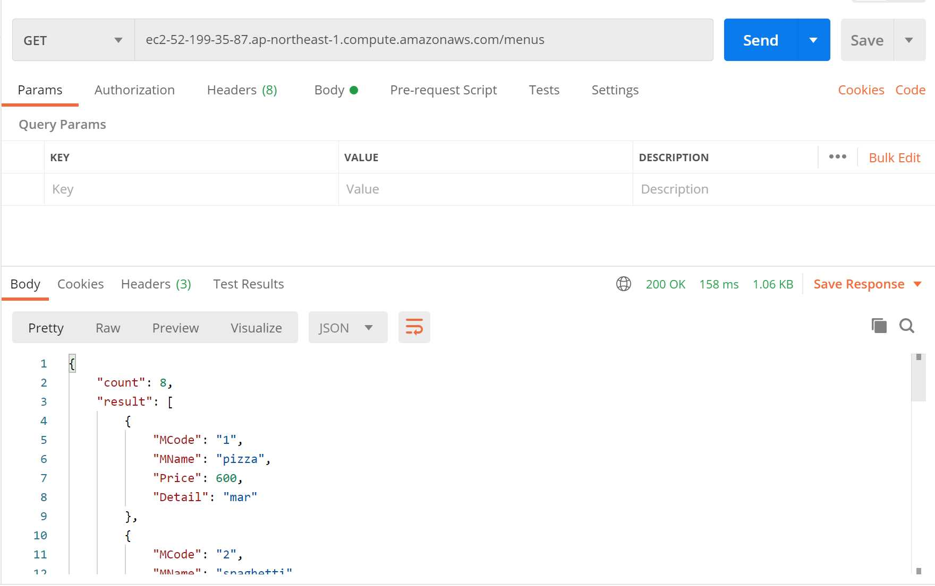
 |  | ・全メニュー情報の取得
 |  | ①メソッドを「GET」に設定
 |  | ②「URL/menus」を入力する
 |  | ※URLはAWSにてサーバ起動時に確認すること
 |  | ③Sendをクリックする
 |  | ④全メニューの情報が表示される

④
 |  | ・メニュー別情報の取得
 |  | ①メソッドを「GET」に設定
 |  | ②「URL/menu/メニューコード(16進数4桁)」を入力する
 |  | ※menuの後ろに's'はつけないこと！
 |  | ③Sendをクリックする
 |  | ④指定されたメニューの情報が表示される

登録
①
②
⑥
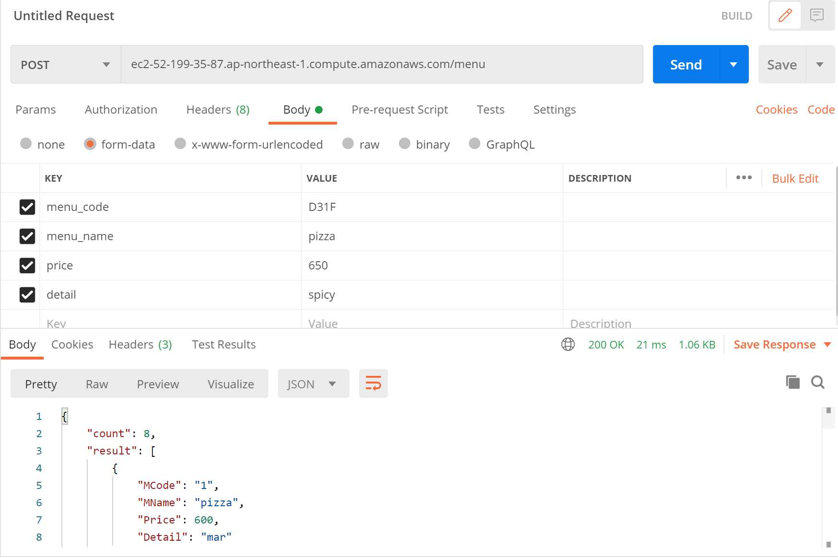
③
 |  | ・メニュー情報の登録
 |  | ①メソッドを「POST」に設定
 |  | ②「URL/menu」を入力する
 |  | ③Bodyを選択
④
⑤
 |  | ④KEYに「menu_code, menu_name, price, detail」を入力
 |  | ⑤VALUEに値を入力
 |  | ⑥Sendをクリック
 |  | ⑦メッセージが出力されて完了

⑦

編集
②
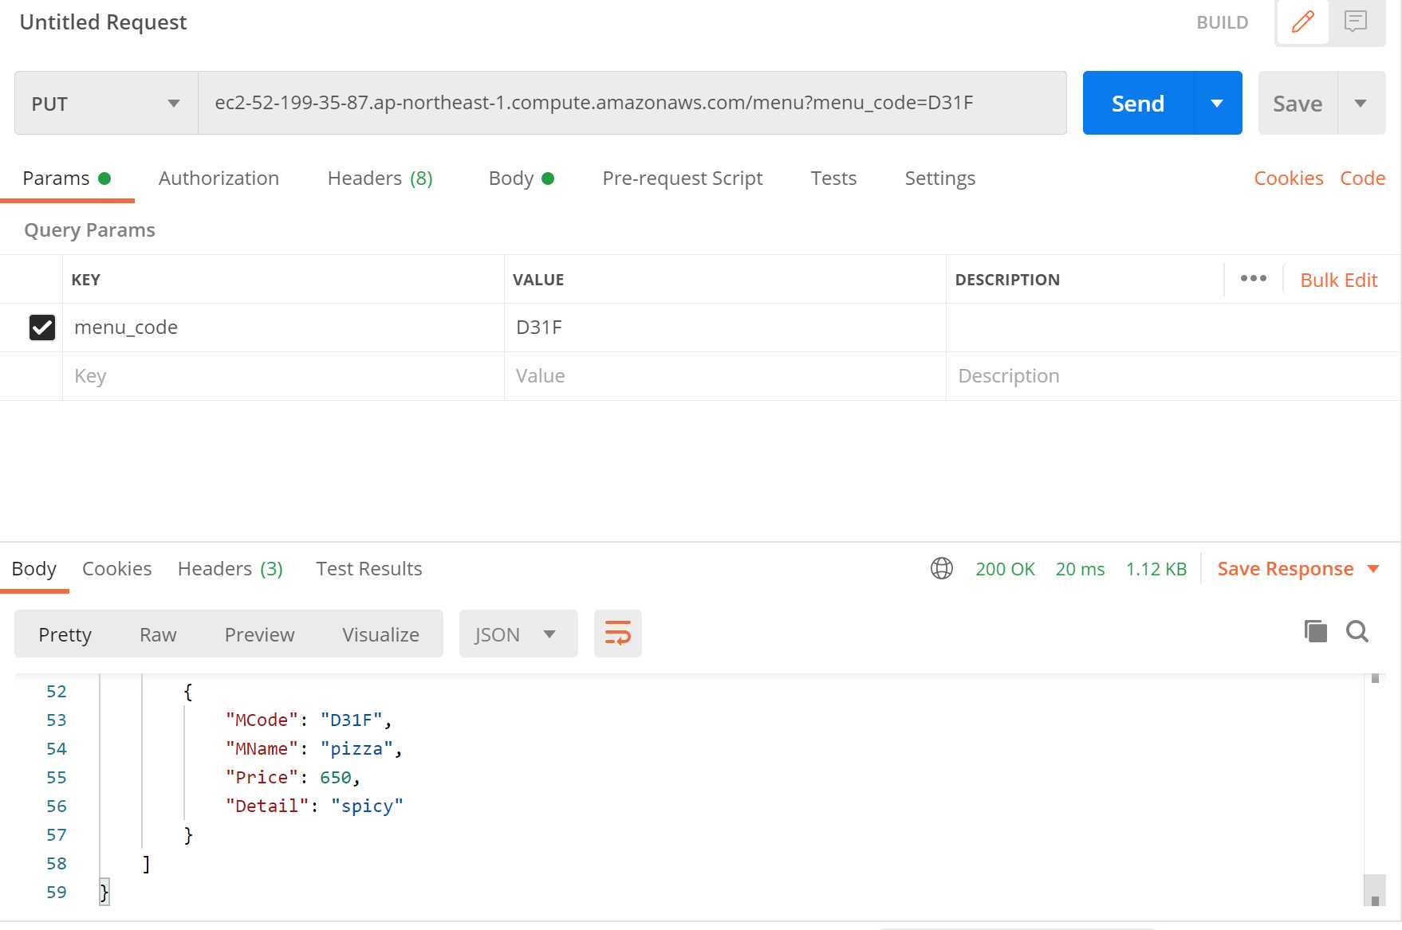
①
⑧
 |  | ・メニュー情報の編集
 |  | ①メソッドを「PUT」に設定
 |  | ②「URL/menu」を入力する
 |  | ③ParamsのKEYに「menu_code」を入力
③
④
 |  | ④VALUEに変更したいメニューコード（16進数4桁）を入力
 |  | ⑤Bodyを選択
 |  | ⑥KEYに「menu_name, price, detail」を入力 ※１
 |  | ⑦VALUEにそれぞれ値を入れる
 |  | ⑧Sendをクリック
⑤
 |  | ⑨メッセージが出力されて完了

⑥
⑦
 |  | ※1 更新しないデータも入力する

⑨

削除

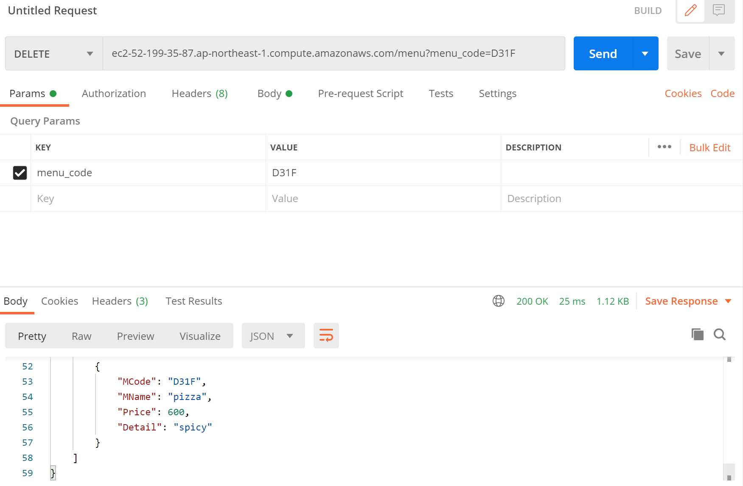
①
②
⑤
 |  | ・メニュー情報の削除
 |  | ①メソッドを「DELETE」に設定
 |  | ②「URL/menu」を入力する
 |  | ③ParamsのKEYに「menu_code」を入力する
③
④
 |  | ④VALUEに削除したいメニューコード（16進数4桁）を入力
 |  | ⑤Sendをクリック
 |  | ⑥メッセージが出力されて完了

⑥

オーダー
操作説明書
システム名 | 飲食店オーダー登録APIシステム | 作成日 | 2020.10.28
操作説明書名 | オーダー情報の取得、登録、編集、削除 | 作成者 | 株式会社セラク Bチーム
概要 | PostmanからAPIサーバに対してHTTPメソッドを送る際の操作説明書 ・メソッドの選択、key、value値の設定説明

取得

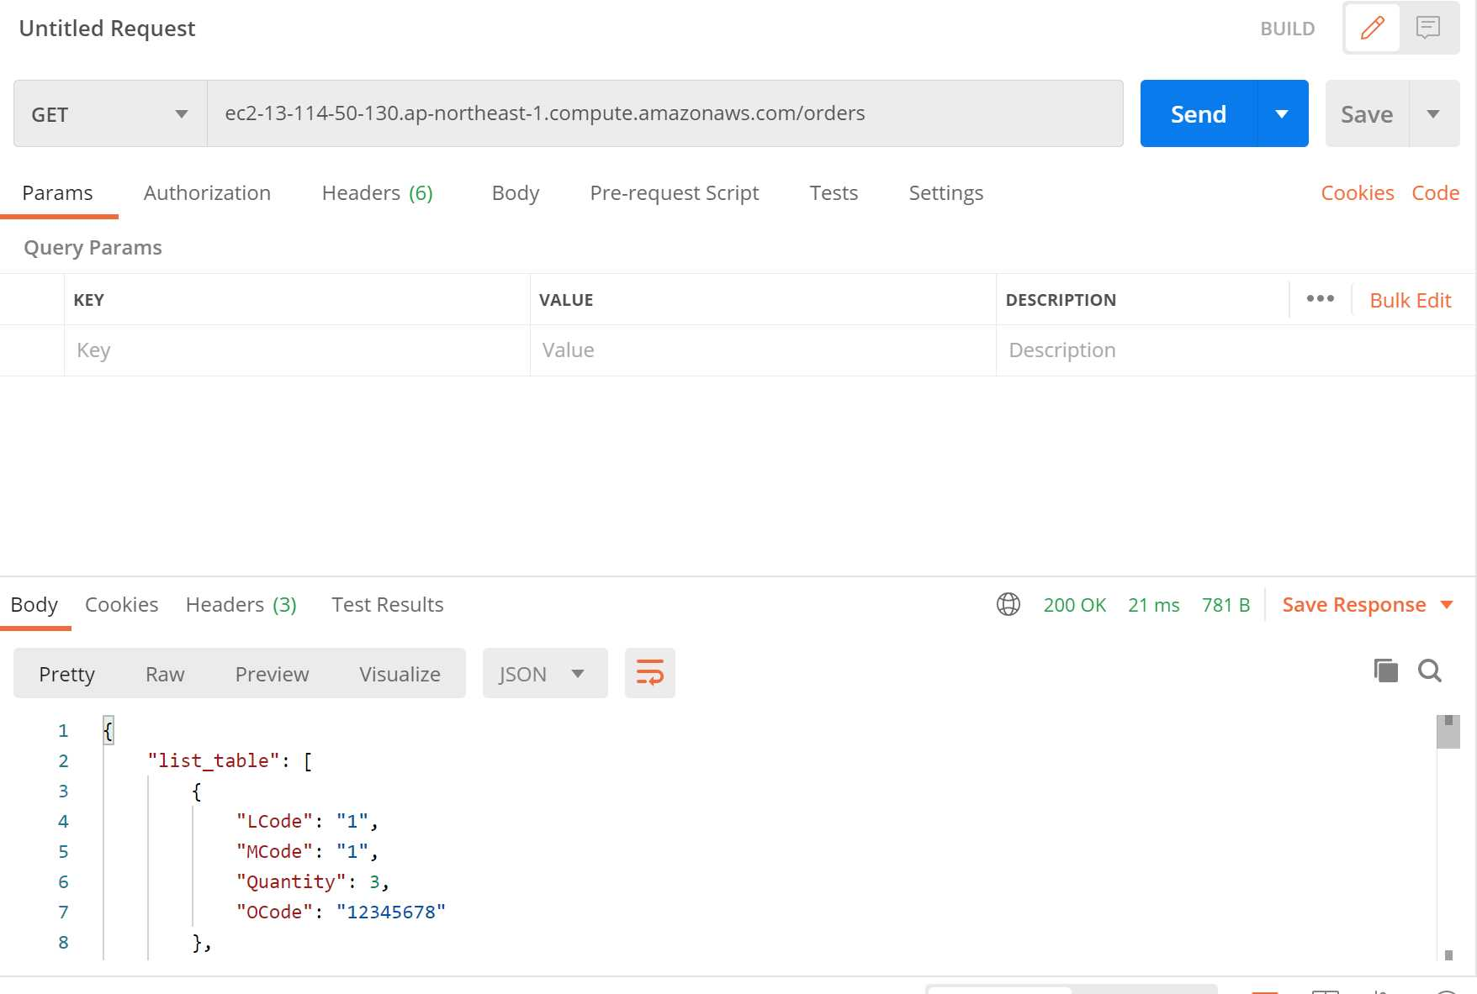
①
②
③
 |  | ・全オーダー情報の取得
 |  | ①メソッドを「GET」に設定
 |  | ②「URL/orders」を入力する
 |  | ※URLはAWSにてサーバ起動時に確認すること
 |  | ③Sendをクリックする
 |  | ④全メニューの情報が表示される

 |  | ・店舗別オーダー情報の取得
 |  | ①メソッドを「GET」に設定
 |  | ②「URL/order/店舗コード(16進数6桁)」を入力する
④
 |  | ※orderの後ろに's'はつけないこと！
 |  | ③Sendをクリックする
 |  | ④指定されたメニューの情報が表示される

登録
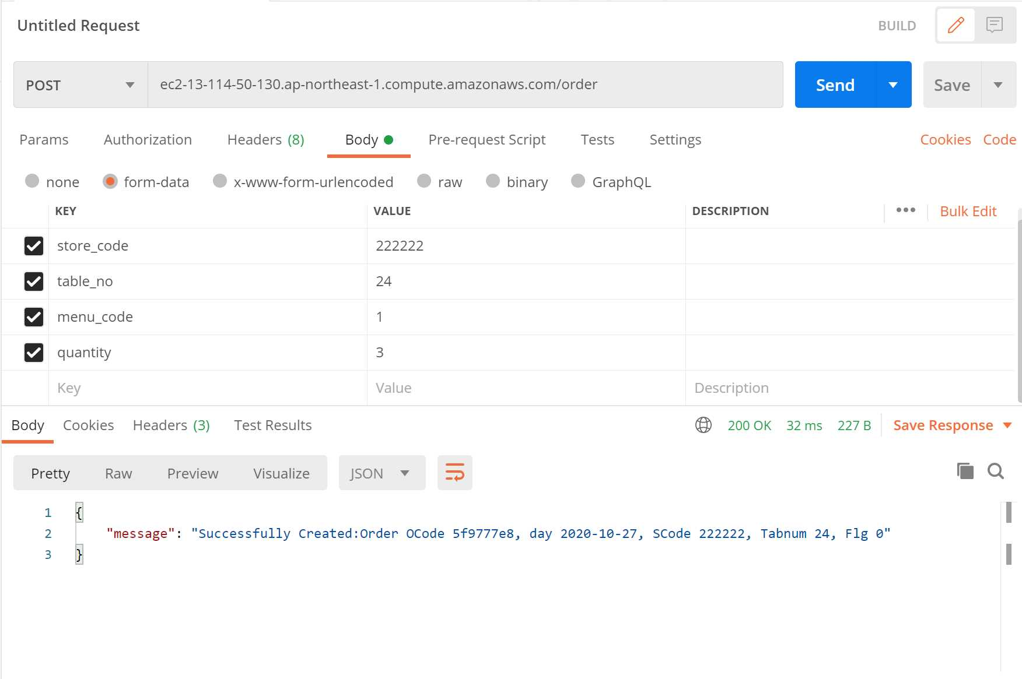
①
②
⑥
③
 |  | ・オーダー情報の登録
 |  | ①メソッドを「POST」に設定
 |  | ②「URL/order」を入力する
 |  | ③Bodyのform-dataを選択
④
⑤
 |  | ④KEYに以下の項目を入力
 |  | key：store_code, table_no, menu_code, quantity
 |  | ⑤VALUEに値を入力
 |  | ⑥Sendをクリック
 |  | ⑦メッセージが出力されて完了

⑦

更新

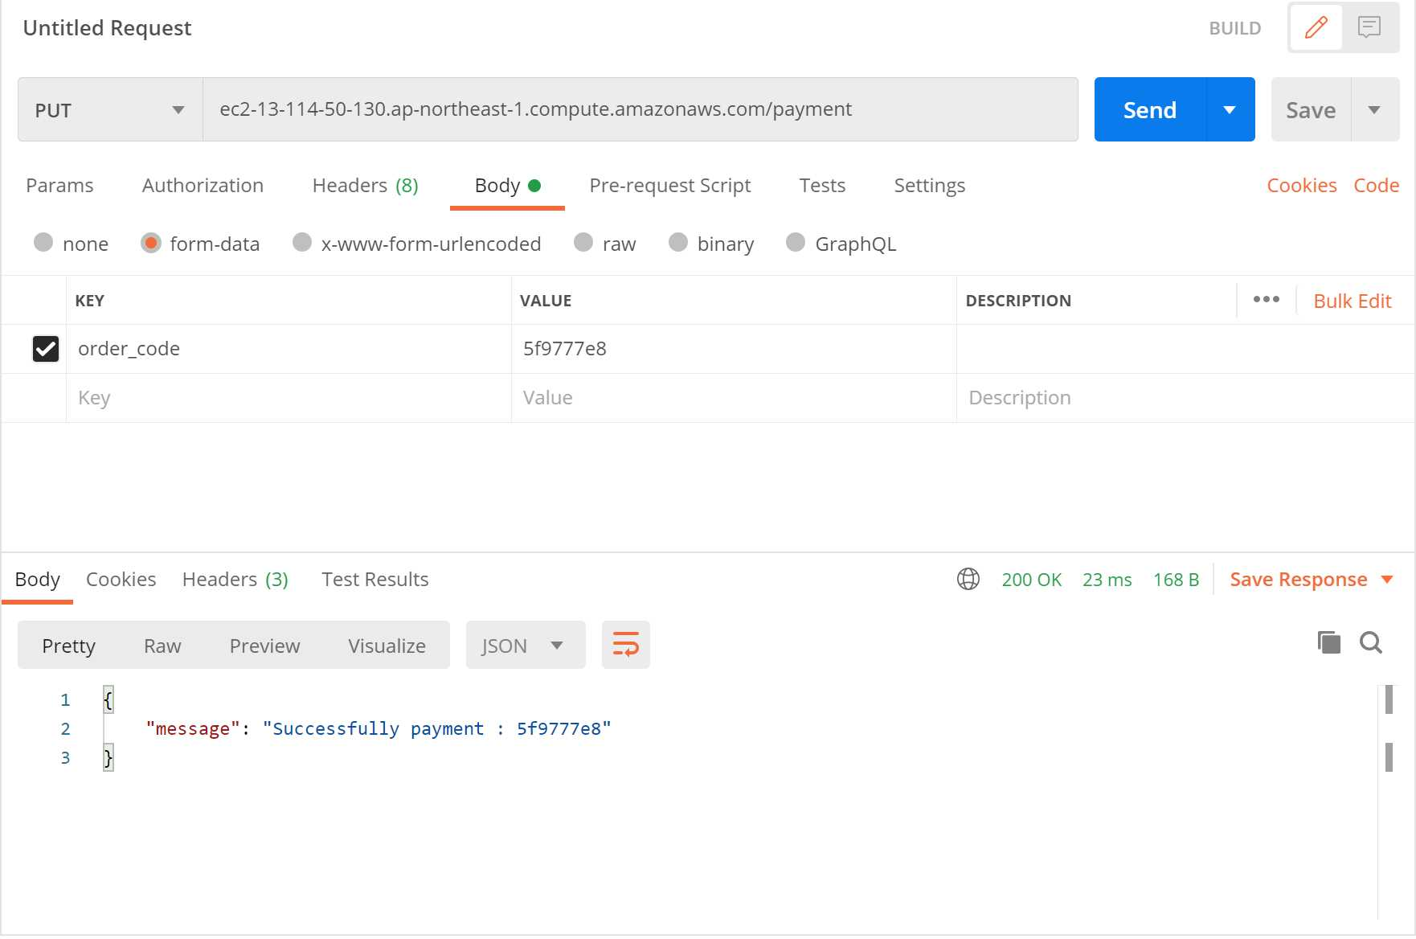
①
②
⑥
 |  | ・支払い情報更新
 |  | ①メソッドを「PUT」に設定
 |  | ②「URL/payment」を入力する
③
 |  | ③Bodyのform-dataを選択
④
⑤
 |  | ④KEYに「order_code」を入力
 |  | ⑤VALUEに更新したいオーダーコードを入力
 |  | ⑥Sendをクリック
 |  | ⑦メッセージが出力されて完了

⑦

削除

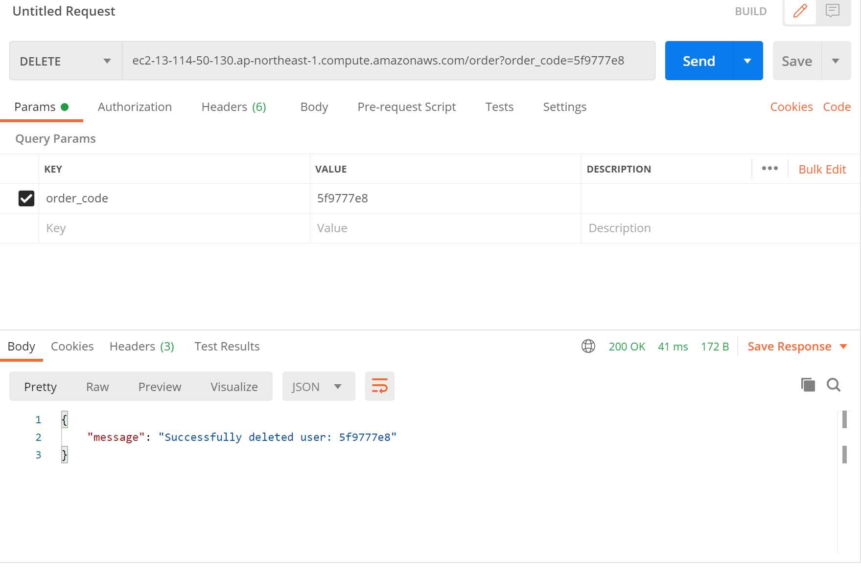
①
②
③
 |  | ・オーダー情報の全削除
 |  | ①メソッドを「DELETE」に設定
 |  | ②「URL/all_order」を入力する
 |  | ③Sendをクリック
 |  | ④メッセージが出力されて完了

 |  | ※支払い済み、そうでないものに関わらずすべて削除

④

①
②
⑤
 |  | ・メニュー情報の削除
 |  | ①メソッドを「DELETE」に設定
 |  | ②「URL/order」を入力する
 |  | ③ParamsのKEYに「order_code」を入力する
③
④
 |  | ④VALUEに削除したいオーダーコード（16進数8桁）を入力
 |  | ⑤Sendをクリック
 |  | ⑥メッセージが出力されて完了

 |  | ※ 支払い済みのデータは消すことができないため注意
 |  | 該当のオーダーコードの情報がすべて削除されます

⑥

